Standard simple effet
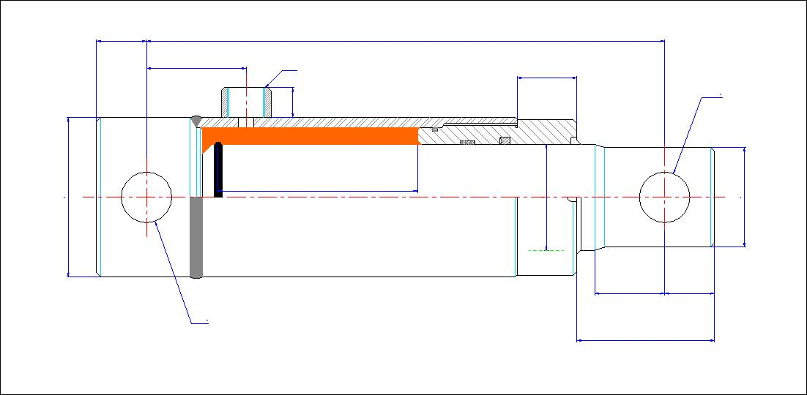
25
310
50
3/8'
Gas
30
25,4
Ø
15

0,36
Litres
75
55
52
Course
150
mm

Températures de fonctionnement -20 à 90°C Pression maxi 200 Bar

35
25

25,4
Force en poussant
DaN
1188
69

Poids
Type |  | Course |  | Pression |  | Débit

9,3
kg
55 | mm | 150 | mm | 50 | bars | 15 | l/min
Temps de sortie |  | 1.43 | Sec | Vitesse de sortie |  | 0.11 | m/sec

Températures de fonctionnement -20 à 90°C Pression maxi 200 Bar

ENVOYEZ-NOUS VOTRE DEVIS EN CLIQUANT ICI

Vous pouvez uniquement modifier les cellules en jaune.
Envoyer ces infos à contact@luce-hydro.fr ou remplissez le formulaire en cliquant sur le bouton ci-dessus

Standard simple effet brut
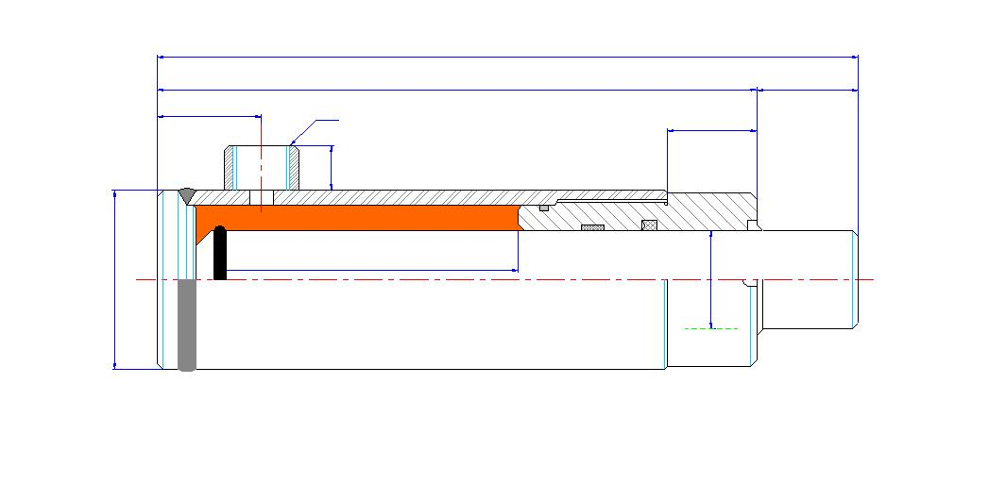
266
160
106
43
3/8'
Gas
30

15

0,24
Litres

130
Course
30
mm
100

Températures de fonctionnement -20 à 90 °C Pression maxi 200 Bar

Force en poussant
15708
DaN

Poids
Type |  | Course |  | Pression |  | Débit

26,022
kg
100 | mm | 30 | mm | 200 | bars | 3 | l/min
Temps de sortie |  | 4.71 | Sec | Vitesse de sortie |  | 0.01 | m/sec

Températures de fonctionnement -20 à 90 °C Pression maxi 200 Bar

ENVOYEZ-NOUS VOTRE DEVIS EN CLIQUANT ICI

Vous pouvez uniquement modifier les cellules en jaune.
Envoyer ces infos à contact@luce-hydro.fr ou remplissez le formulaire en cliquant sur le bouton ci-dessus

Double effet simple
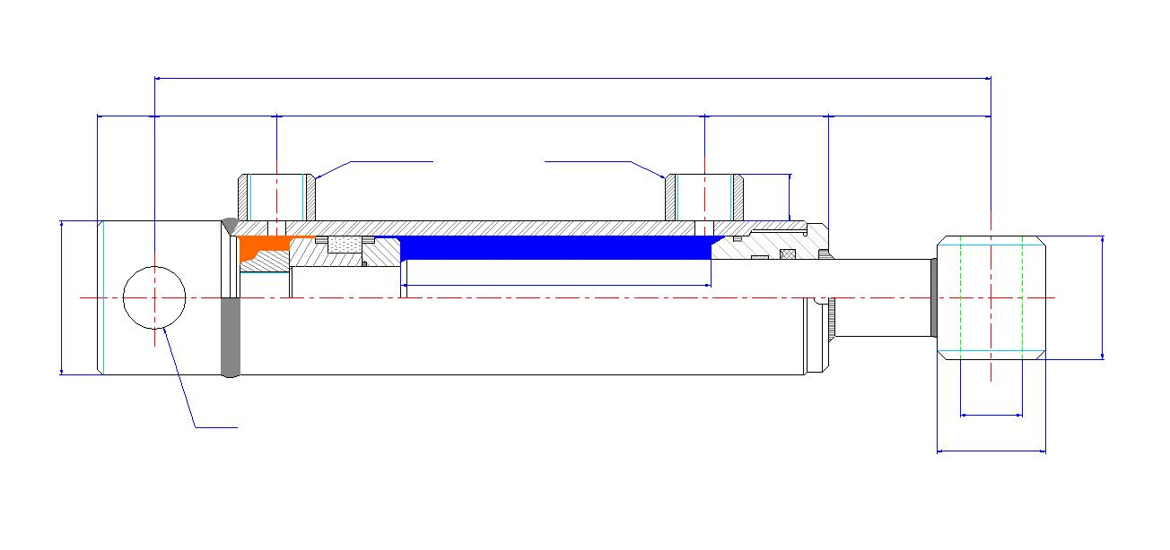
0
0
0
0
0
0

0
Gas
0

3,56
Litres

2,81
Litres
0
Course mm
315
0

Températures de fonctionnement -20 à 90 °C Pression maxi 200 Bar

0
0
Ø
Force en poussant
14137
DaN
0
Ø
Force en tirant
11167
DaN

Type | Course |  | Pression |  | Débit
Poids
-22,1
kg
120x55 | 315 | mm | 125 | Bar | 6 | l/mn
Temps de sortie | 35.63 | sec | Temps de rentrée |  | 28.14 | sec
Vitesse sortie | 0.01 | m/sec | Vitesse rentrée |  | 0.01 | m/sec

Températures de fonctionnement -20 à 90 °C Pression maxi 200 Bar
ENVOYEZ-NOUS VOTRE DEVIS EN CLIQUANT ICI

Vous pouvez uniquement modifier les cellules en jaune.
Envoyer ces infos à contact@luce-hydro.fr ou remplissez le formulaire en cliquant sur le bouton ci-dessus

Modif le 02/07/2013
Modif le 02/07/2013
BASE TUBE GLACE,
BASE TUBE GLACE,
BASE TUBE GLACE,
BASE TUBE GLACE,
BASE TUBE GLACE,
BASE TUBE GLACE,
BASE TUBE GLACE,
BASE TUBE GLACE,

Double effet brut
510
495

50
343
102
15

3/4'
Gas
20
7,00
Litres

3,89
Litres
200
Course mm
275

Températures de fonctionnement -20 à 90 °C Pression maxi 200 Bar

Force en poussant
33081
DaN

Force en tirant
18378
DaN

Type | Course |  | Pression |  | Débit
Poids
92,84
kg
180X120 | 275 | mm | 130 | Bar | 4 | l/mn
Temps de sortie | 104.97 | sec | Temps de rentrée |  | 58.32 | sec
Vitesse sortie | 0.00 | m/sec | Vitesse rentrée |  | 0.00 | m/sec

Températures de fonctionnement -20 à 90 °C Pression maxi 200 Bar

ENVOYEZ-NOUS VOTRE DEVIS EN CLIQUANT ICI

Vous pouvez uniquement modifier les cellules en jaune.
Envoyer ces infos à contact@luce-hydro.fr ou remplissez le formulaire en cliquant sur le bouton ci-dessus

